Matriz CSD
Pessoas com dificuldades para acompanhar evolução de projetos politicos
Pessoas não conseguem acompanhar facilmente se o candidato eleito esta cumprindo todas as propostas realizadas em epoca de campanha
"Partidos/Politicos atuando como parceiros para enriquecimentoda base, com informações mais detalhadas sobre propostas e projetos."
As pessoas continuarão acessando o site após períodos eleitorais?
Propostas X Projetos Politicos |  | Matriz CSD
 |  | Certezas | Suposições | Dúvidas
Diferentes óticas de análise | Atores
Interesse da população sobre o tema política tem aumentado exponencialmente nos ultimos anos.
Exibição de Adsenses no Site.
"Compartilhamento de informações dos partidos politicos e candidatos."
"Conseguir incentivo do governo para projetos de bem social. (Lei do Bem 11.196)"
Como divulgar nosso site e em quais meios de comunicação?
Parceria com o TSE?
 | Cenários
Centralizar as informações de propostas e projetos politicos
Possibilidade de pesquisar projetos e propostas por tema e região.
Site gratuito para a população.
"Possuir area para o usuário informar email e telefone, para receber notificações sobre atualização de projetos e propostas por ele selecionada."
 | Regras

Experiment Board
Brasileiros entre 23 a 55 anos
Brasileiros entre 18 a 22 anos
Brasileiros entre 23 a 55 anos
Brasileiros acima de 55 anos
Experiment Board
 | Experimentos | 1 | 2 | 3
Quem é seu cliente. | Cliente
Como melhorar e facilitar a recuperação de informações sobre projetos políticos em ambientes web.
Informações de projetos politicos não estão centralizados e de facil acesso
Dificuldade em comparar as propostas e os projetos que o candidatro eleito cumpriu.
Validar informações de propostas e projetos politicos em site responsivo.
Validar informações de propostas e projetos politicos em app.
Qual é o problema. | Problema
Desenvolver website que melhore o acesso à informação de propostas de candidatos e projetos dos candidatos eleitos.
Desenvolver modulo de comparação de propostas X projetos
Website com pesquisas por tema e região
Primeira rodada não conclusiva. Necessita de mais pesquisa.
Desenvolver website responsivo que melhore o acesso à informação de propostas de candidatos e projetos dos canditdatos eleitos.
Solução definida após validação. | Solução
Partidos/Politicos atuando como parceiros para enriquecimentoda base, com informações mais detalhadas sobre propostas e projetos.
Possuir informações detalhadas sobre as propostas e projetos e redirecionamento para a página do candidato/governante.
Suposições | Suposições
Pesquisa Survey Monkey 85%
Pesquisa Survey Monkey 91%
Entrevistas presenciais 81%
 | Metodos e Critérios
 | Get out of the bulding
Realizar mais rodadas de hipóteses para melhor entendimento
Concentrar solução para o público alvo: Brasileiros de 23 a 55 anos
Fomato da solução deve ser website
 | Resultados e Decisões
Solução precisa apresentar clareza nas informações e fácil usabilidade.
Apresentar informações por região com filtros para auxiliar na busca mostrou-se eficente pelos entrevistados
Aplicativo mobile poderá ser desinstalado após períodos eleitorais
Pessoas com mais de 55 anos não possuem interesse no tema
 | Aprendizado

Bussiness Model Canvas
Bussiness Model Canvas |  |  | Data: 29/09/2018 | Versão: 2.2
Principais Parcerias | Atividades Principais | Proposta de Valor | Relacionamento com clientes | Segmentos de Clientes
Data Center e Infra Estrutura
Partidos politicos e candidatos/politicos
TSE - Governo
Desenvolvimento do Website responsivo
Suporte aos usuários
Modulo para consumo de APIs do governo
Criação de robôs de captação de dados publicos em outros formatos.
Maior facilidade na busca de propostas e projetos politicos
Informações centralizadas facilitando a usabilidade
Comparação de propostas realizadas em epoca de campanha com os projetos realizados pelo candidato eleito.
Insights para melhoria do produto
Site (suporte)
Usuários de Internet
Brasileiros entre 23 a 55 anos
Pessoas com interesse pelo tema: política
Pessoas com necessidade de informações centralizadas e de fácil acesso.
Pessoas procurando por informações de projetos politicos
 | Recursos Principais |  | Canais
Base de dados
Captação de informações públicas.
Equipe de TI
Plataforma (Website)
Informações relevantes que ajudam a população a fiscalizar e cobrar seus governantes
Internet, Redes Sociais
Website do produto e sites externos de pesquisa
Sites de parceiros
Pessoas que querem comparar as propostas de candidatos eleitos com seus projetos realizados
Estrutura de Custos |  |  | Fontes de Receita
Custo de desenvolvimento e manutenção do website
Infra Estrutura
Custos de Hospedagem do site
Anuncios / Divulgação
Gratuito
Propaganda (Adsense)
Incentivo do governo para projetos de bem social.

Canvas de Proposta de Valor
Canvas de Proposta de Valor
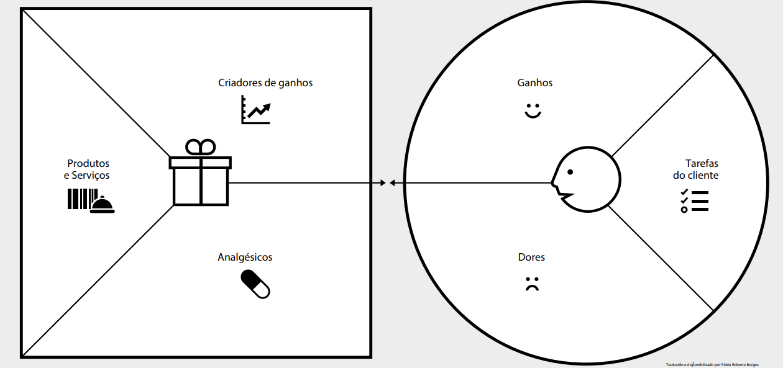
Ter mais insumos para cobrar seus governantes
Ficar mais informado
Ganho de tempo com informações centralizadas
Ter informações de propostas e candidatos de forma fácil
Informações centralizadas

Website responsivo que melhore o acesso à informação de propostas de candidatos e projetos dos candidatos eleitos.
Poder se planejar frentes aos projetos em sua região
Poder comparar propostas e projetos de candidatos eleitos
Receber notificação de alteração de projetos de sua escolha

Utilizam internet para buscar informações do candidato

Informação de forma simples e rápida
Saber os projetos em andamento e finalizados em sua região
Sabem de alguns projetos em andamento ou finalizados por jornais e televisão
Website com pesquisas por tema e região

Módulo de envio de notificação de projetos e propostas
Ter a comparação das propostas e projetos realizados dos candidatos eleitos.
Não conseguem comparar as propostas realizadas em periodo eleitoral com os projetos do candidato eleito de forma fácil

Procuram informações das propostas dos candidatos em vários sites com informações não unificadas
Receber notificação para acompanhamento dos projetos ou temas selecionados
Não sabem em quais setores suas região terá projetos
Gastam muito tempo para encontrar as informações em vários sites
Módulo de comparação de propostas X projetos
Pesquisa de propostas e projetos por região e tema

Não conseguem acompanhar os projetos que saem do papel
Dificuldade no acesso fácil as propostas políticas
Aplicação web com informações centralizadas

TRM - Roadmap
MVP Website trazendo informações de propostas e projetos politicos para Presidente
Através de desenvolvimento de website e experimentação com clientes potenciais, extraidos do mapa de empatia e persona.
Referência na apresentação de informações de propostas e projetos politicos
Ser um dos 3 principais websites neste segmento utilizados pelo público alvo.
TRM - Roadmap |  | Onde Estamos? | Como Chegaremos? | Aonde queremos chegar
 |  | Presente | Curto/médio prazo | Longo prazo
Por quê? | Mercados / Negócios
Website não responsivo.
Informações sobre candidatos a
presidente e Informações básicas sobre candidatos.
Módulo de pesquisa por candidato e tema
Comparação entre propostas/projetos por tema e candidato
Substituição por site responsivo.
Aumentar cobertura de informações, com propostas e projetos de governador e prefeito dos principais municípios.
Automatizando processos manuais herdados do MVP.
Realizando melhoria contínua com os feedbacks e métricas coletadas no MVP.
Informações de propostas e projetos de prefeitos de todos os municípios. Informações mais completas sobre candidatos. Utilização de serviços AWS - nuvem.
Robos de capatação de dados e APIS para consumo de terceiros implantadas
Módulo de pesquisa por região com mapa para seleção.
Combinação de pesquisas por tema e região / candidato e região
Comparação entre propostas e projetos realizados com gráficos percentuais divididos por tema.
O quê? | Produtos / Serviços
Tecnologia Web
MVP Mágico de OZ
Banco de dados local
Informações coletadas manualmente
Utilizar tecnologia responsiva e com boa performance para as pesquisas no site.
Substituição para Banco de dados na Nuvem.
Desenvolvimento de robôs de captação de dados e integração com APIs de dados públicos disponibilizadas pelo governo e TSE.
Integrações com sistemas de terceiros.
Utilização de serviços AWS - nuvem.
Fácil usabilidade
Arquitetura modelada com alta escalabilidade para momentos de pico de utilização. Utilização de serviços AWS - nuvem.
Utilização de BI para utilização e apresentação dos dados da melhor forma para o usuário.
Como | Tecnologias/ Recursos

Mapa de Stakeholders
 |  | Matriz de Stakeholders

TSE
Usuários
Usuários
Governo
Usuários
Partidos
Fornecedores
Fornecedores
Governo
TSE
Politicos
Partidos
Politicos
Stakeholders
Usuários Politicos Partidos TSE Governo Fornecedores | PODER | Manter Satisfeito | Gerenciar de Perto
 |  | Monitorar (minimo esforço) | Manter Informado
 |  | INTERESSE

Círculo Dourado
Círculo Dourado

O quê?
Website que disponibilize a população as informações de propostas dos candidatos e acompanhamento da execução destas pelo governo eleito.

Como?
Centralizando os dados e transformando em informações úteis para a população.

Por quê?
Queremos que todos tenham acesso as informações de propostas e projetos políticos de forma fácil e centralizada, auxiliando na formação política dos cidadãos.

